Sheet1
CCTV 설치위치도

위치 | 예천군 감천면 대맥리 407-1(한전주부착) | 위치 | 예천군 감천면 대맥리 498-4(한전주부착)
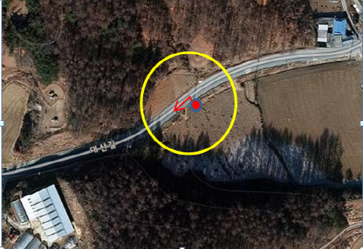 |  | 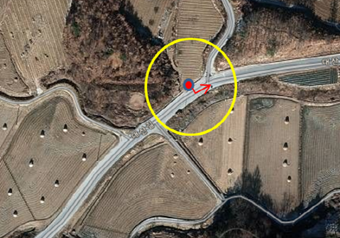
위치 | 예천군 감천면 장산리 3-1(한전주부착) | 위치 | 예천군 감천면 진평리 477-3(한전주부착)
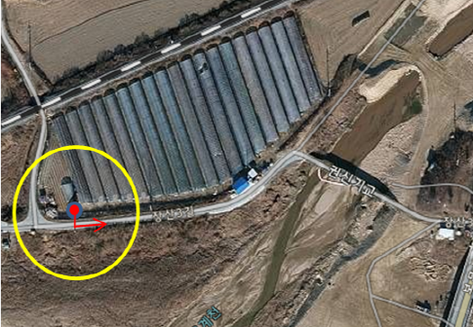 |  | 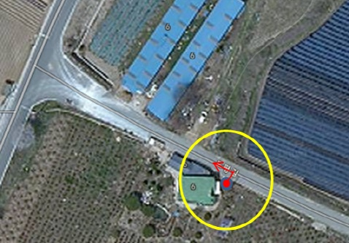
※ 위 그림은 위성사진 이므로 실제와 다를 수 있음.

